МониторПланов
 | норма | значение | линия
времени прошло 18% | 100% — | 18% — | 18% —
годовая выручка 5% | 100% — | 5% — | 18% —
прямые расходы 22% | 100% — | 22% — | 18% —
марж доход 30% | 100% — | 30% — | 18% —

Об авторе
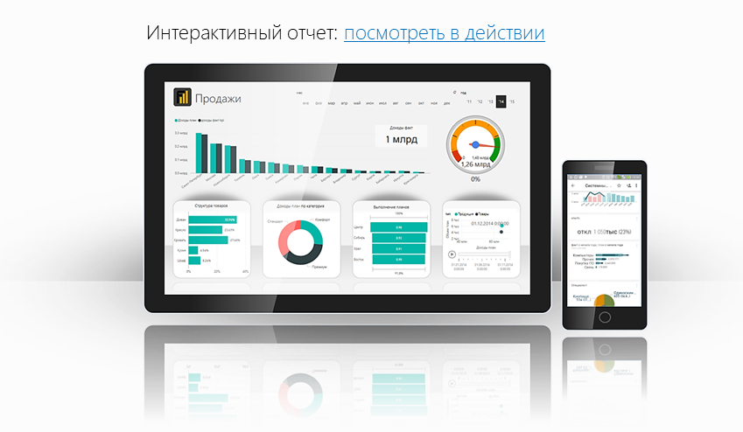
Файл подготовлен руководителем
Консультационной группы Finalytics.PRO
Салостей Станиславом

Finalytics.PRO занимается созданием интерактивных
аналитических отчетов для финансистов и
руководителей на платформе Power BI.
Преимущество таких отчетов:
наглядность, доступность, всегда онлайн.

Мы таже проводим корпоративное обучение
работе с Excel и Power BI.

По всем вопросам обращайтесь:
+7 913 388 7176 | www.finalytics.pro
SalosteySV@finalytics.pro | www.vk.com/finalytics

Современные инструменты работы с большими объемами данных для финансистов

